2021_02_data
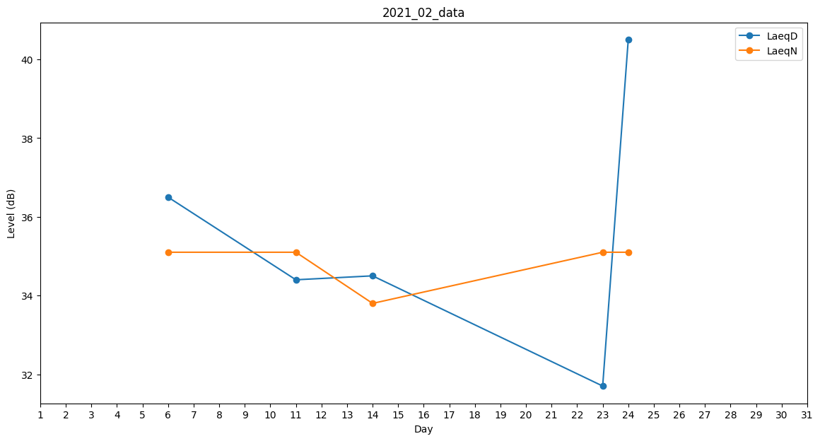
Day | LaeqD | LaeqN
1 | 35.4 | 0
2 | 35 | 0
3 | 0 | 0
4 | 36.5 | 0
5 | 38.2 | 0
6 | 36.5 | 35.1
7 | 0 | 0
8 | 0 | 0
9 | 0 | 0
10 | 0 | 38.2
11 | 34.4 | 35.1
12 | 0 | 0
13 | 0 | 0
14 | 34.5 | 33.8
15 | 0 | 0
16 | 0 | 0
17 | 0 | 0
18 | 0 | 0
19 | 44.2 | 0
20 | 34.4 | 0
21 | 0 | 0
22 | 0 | 0
23 | 31.7 | 35.1
24 | 40.5 | 35.1
25 | 39.8 | 0
26 | 40.4 | 0
27 | 37.5 | 0
28 | 0 | 35.1

